目次
電話番号入力モーダル表示パターン

概要：
本件の修正のひとつである、電話番号を入力させるモーダルを追加するにあたって
端末及び求職者のステータスに応じてモーダルの出し分けをする必要がある。
その出し分けのパターンをまとめたものが本資料である。

パターンの洗い出し：
大きく分けて、カテゴリーは端末と求職者の２つがある。
端末は「PC」と「スマホ」の２つに分けることができる。
次に求職者は電話番号取得の修正がリリースされた日を基準に、その日よりも前に登録した求職者は「既存ユーザ」、その日よりもあとに登録された求職者を「新規ユーザ」と分けることができる。また、求職者は電話番号を入力済みかそうでないか、「いいね済み」か「未いいね」かに分けることができる。
これらを元にマトリックスを利用してパターンを洗い出す。

PC
新規ユーザ | 電話番号未入力 | 電話番号入力済み | ＊新規ユーザ・・・チュートリアルで電話番号を入力済みのユーザ
未いいね | - | パターン1 | ＊既存ユーザ・・・電話番号入力が必須でないユーザ
初回いいね済み | - | パターン2

既存ユーザ | 電話番号未入力 | 電話番号入力済み
未いいね | パターン3 | パターン5
初回いいね済み | パターン4 | パターン6

スマホ
新規ユーザ | 電話番号未入力 | 電話番号入力済み
未いいね | - | パターン7
初回いいね済み | - | パターン8

既存ユーザ | 電話番号未入力 | 電話番号入力済み
未いいね | パターン9 | パターン11
初回いいね済み | パターン10 | パターン12

洗い出したパターンの一覧を以下にまとめる。

端末 | シート名 | パターン
PC | 1 | PC新規ユーザ(初回いいねをしていない)
 | 2 | PC新規ユーザ（初回いいね済み）
 | 3 | PC既存ユーザ(電話番号未入力初回いいねをしていない)
 | 4 | PC既存ユーザ(電話番号未入力初回いいね済み)
 | 5 | PC既存ユーザ(電話番号入力済み・初回いいねをしていない)
 | 6 | PC既存ユーザ(電話番号入力済み・初回いいね済み)
スマホ | 7 | SP新規ユーザ(初回いいねをしていない)
 | 8 | SP新規ユーザ(初回いいね済み)
 | 9 | SP既存ユーザ(電話番号未入力・初回いいねをしていない)
 | 10 | SP既存ユーザ(電話番号未入力・初回いいね済み)
 | 11 | SP既存ユーザ(電話番号入力済み・初回いいねをしていない)
 | 12 | SP既存ユーザ(電話番号入力済み・初回いいね済み)

1
新規ユーザ
初回いいねはまだしていない

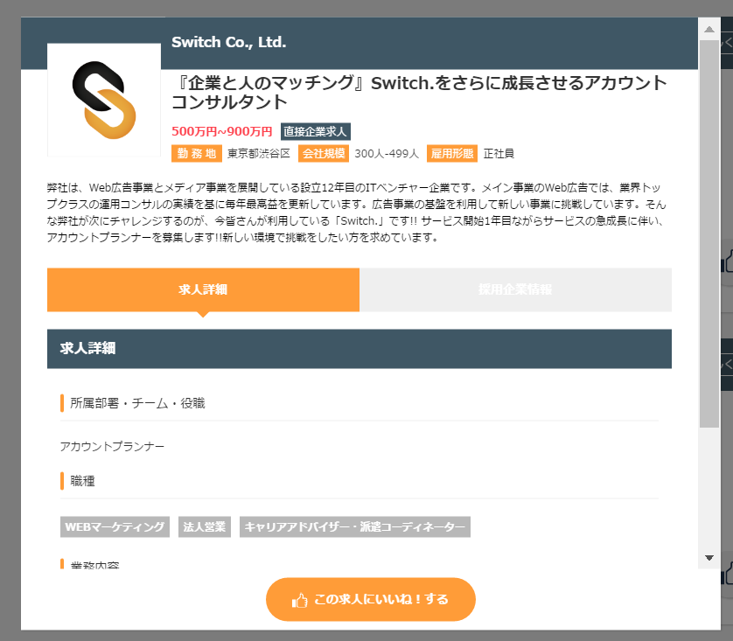
全項目入力後
入力前

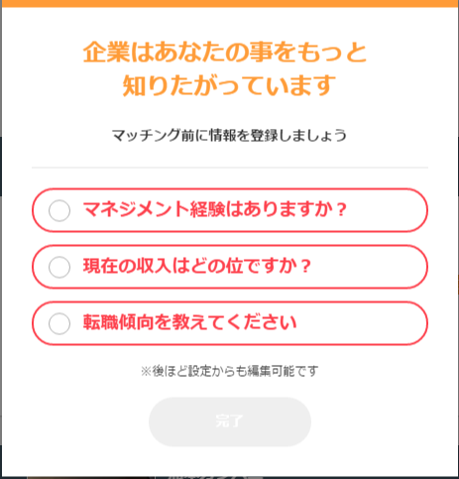
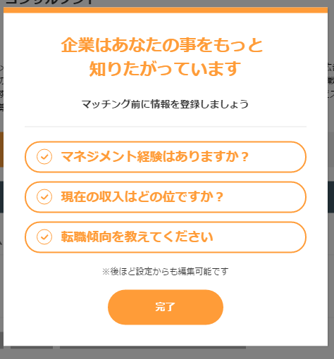
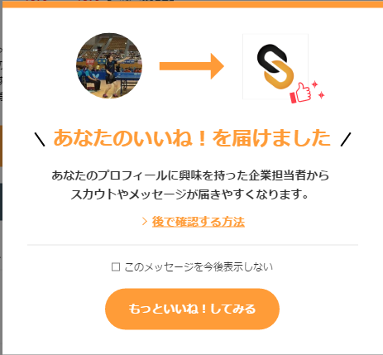

話を聞いてみたいボタンを押下すると、モーダルを表示する

連絡先を教えてくださいボタンを押下すると、電話番号を入力するモーダルを表示する

完了ボタンを押下すると、いいねが必須項目入力モーダルを閉じて、いいね処理が行われる。

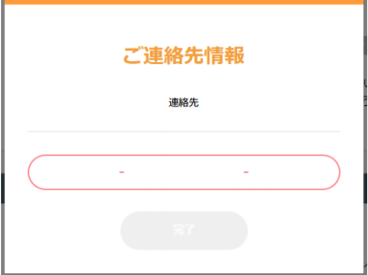

完了ボタンを押下すると、元のモーダルに戻る

2
新規ユーザ
初回いいね済み

話を聞いてみたいボタンを押下すると、必須項目が入力済みのためいいね処理が行われる。

3
既存ユーザ
電話番号未入力
初回いいねはまだしていない

話を聞いてみたいボタンを押下すると、モーダルを表示する

連絡先を教えてくださいボタンを押下すると、電話番号を入力するモーダルを表示する

完了ボタンを押下すると、いいねが必須項目入力モーダルを閉じて、いいね処理が行われる。

完了ボタンを押下すると、元のモーダルに戻る

4
既存ユーザ
電話番号未入力
初回いいね済み

話を聞いてみたいボタンを押下すると、モーダルを表示する

連絡先を教えてくださいボタンを押下すると、電話番号を入力するモーダルを表示する

完了ボタンを押下すると、元のモーダルに戻る

5
既存ユーザ
電話番号入力済み
初回いいねはまだしていない

話を聞いてみたいボタンを押下すると、モーダルを表示する

連絡先を教えてくださいボタンを押下すると、電話番号を入力するモーダルを表示する

完了ボタンを押下すると、いいねが必須項目入力モーダルを閉じて、いいね処理が行われる。

6
既存ユーザ
電話番号入力済み
初回いいね済み

話を聞いてみたいボタンを押下すると、必須項目が入力済みのためいいね処理が行われる。

7
新規ユーザ
初回いいねはまだしていない

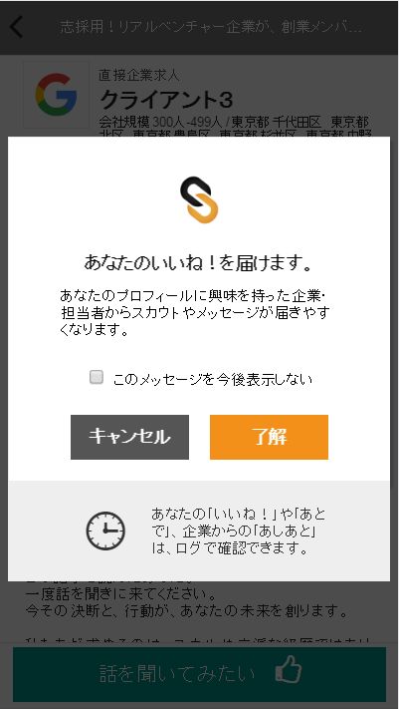
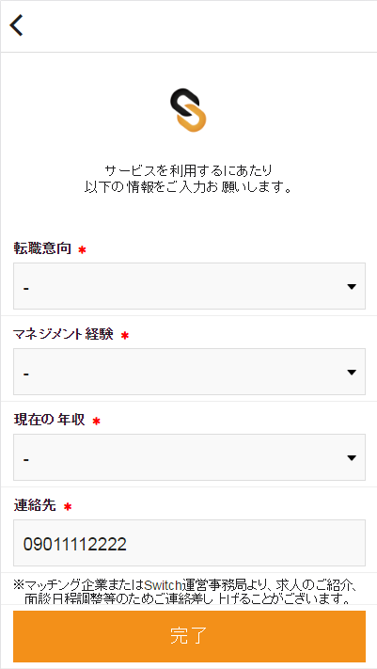
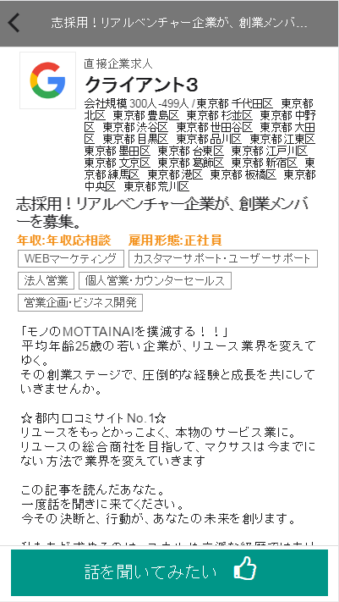
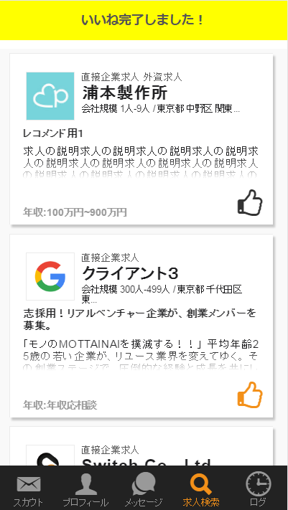

了解ボタンを押下する

話を聞いてみたいボタンを押下する
未入力項目に入力後完了ボタンを押下する

8
新規ユーザ
初回いいね済み

了解ボタンを押下する

話を聞いてみたいボタンを押下する

9
既存ユーザ
電話番号未入力
初回いいねはまだしていない

了解ボタンを押下する

話を聞いてみたいボタンを押下する
未入力項目に入力後完了ボタンを押下する

10
既存ユーザ
電話番号未入力
初回いいね済み

了解ボタンを押下する

話を聞いてみたいボタンを押下する
未入力項目に入力後完了ボタンを押下する

11
既存ユーザ
電話番号入力済み
初回いいねはまだしていない

了解ボタンを押下する

未入力項目に入力後完了ボタンを押下する

話を聞いてみたいボタンを押下する

12
既存ユーザ
電話番号入力済み
初回いいね済み

了解ボタンを押下する

話を聞いてみたいボタンを押下する

